atoms
ユーザー登録
ユーザー登録
ユーザー登録
ユーザー登録

名前 | lwtg-button | 名前 | lwtg-icon-button | 名前 | lwtg-chip
説明 | アプリ全体のボタンの役割を担う | 説明 | icon型のボタン | 説明 | 色んな役割を担うchip

単語帳/なんか

名前 | lwtg-breadcrumbs | 名前 | lwtg-typing-line
説明 | 現在のページ位置を確認するbreadcrumbs | 説明 | 文字と、タイピングする文字が現れる

Top
LWTT
ユーザー登録
ログイン



Learning w/ Typing Training.|

ユーザー登録
ログイン

登録画面
LWTT
ユーザー登録
ログイン

登録

既に登録済みの方は ログイン

ユーザーID

メールアドレス
ログイン

パスワード

パスワード確認

登録

ログイン
ABOUT
LWTT
単語帳
登録
ログイン
ユーザー登録
ログイン

ログイン

まだ登録していない方は 登録

ユーザーID

パスワード

ログイン

単語帳ページ
ABOUT
LWTT
単語帳
マイページ
ログアウト
RIKUさん
単語帳
ログアウト

ようこそ、RIKUさん
マイページ
最近プレイしたタイピングゲーム
ITパスポート

単語帳
+作成

ITパスポート
単語数: 135

ITパスポートの頻出単語を集めました。説明付きのタイピング教...
プレイ回数: 0 プレイ日時: 2020-10-03

TOEIC
単語数: 257

TOEICの頻出単語を単語帳にしました！ぜひ使って990点めざし...
プレイ回数: 0 プレイ日時: 2020-10-03

Java
単語数: 102
PLAY!
javaでよく使う構文を単語帳にしました！解説付きです。

プレイ回数: 0 プレイ日時: 2020-10-03
1
2
>

単語ページ
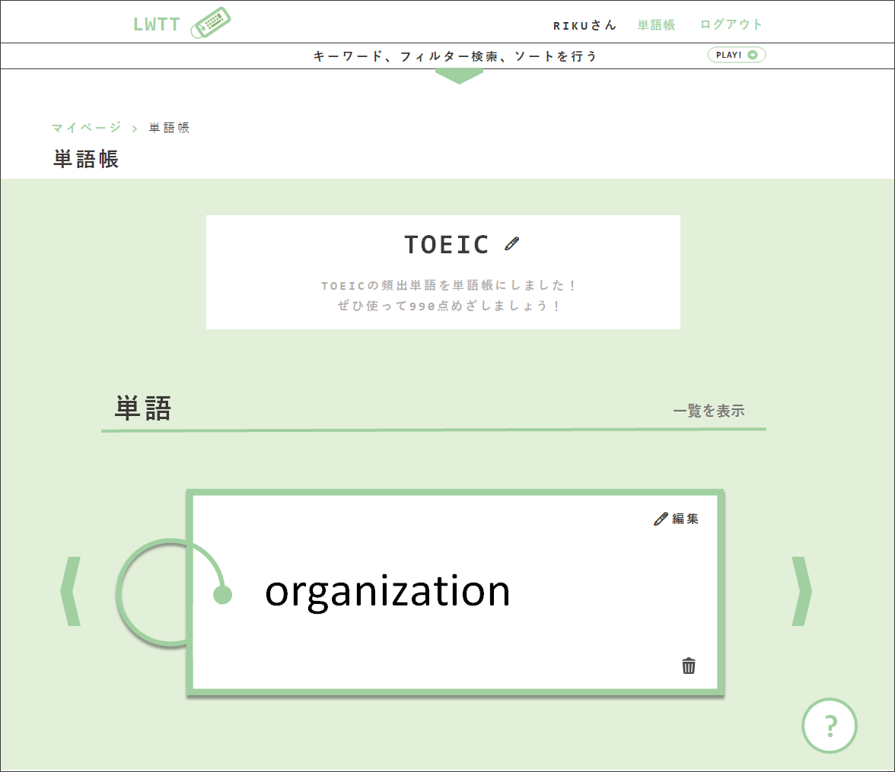
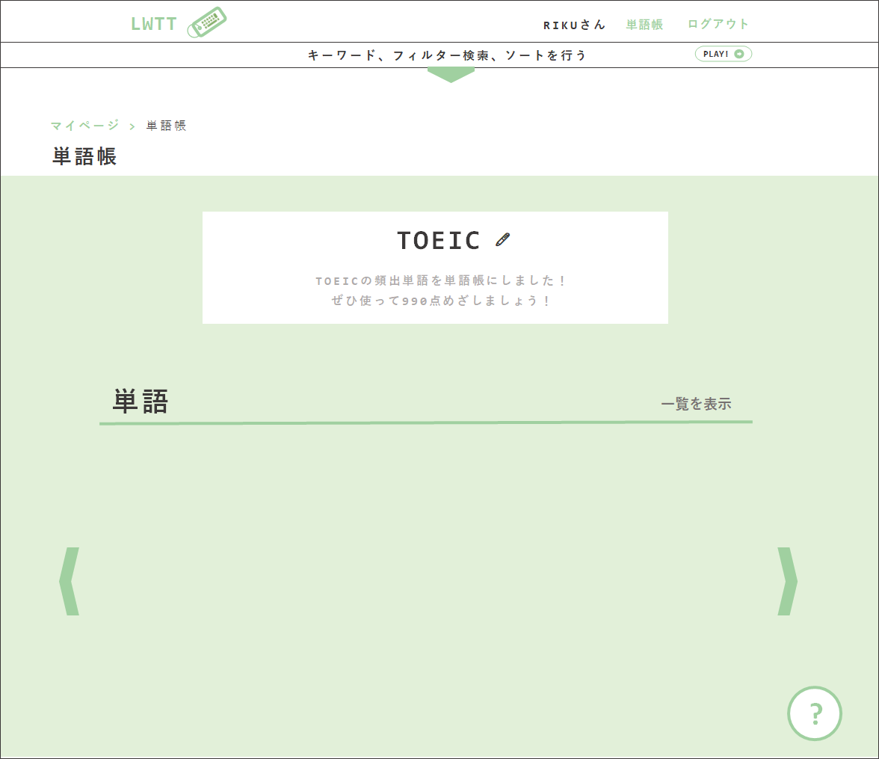
ABOUT
LWTT
単語帳
マイページ
ログアウト
RIKUさん
単語帳
ログアウト
1
ABOUT
LWTT
LWTT
単語帳
ログアウト
RIKUさん
RIKUさん
単語帳
単語帳
単語帳
ログアウト
ログアウト
ログアウト
ABOUT
LWT
単語帳
ログアウト
RIKUさん
単語帳
ログアウト

キーワード、フィルター検索、ソートを行う
キーワード、フィルター検索、ソートを行う
マイページ > 単語帳
2
TOEIC
単語帳
🖊

マイページ > 単語帳
TOEICの頻出単語を単語帳にしました！ぜひ使って990点めざしましょう！
マイページ > 単語帳
単語帳
単語帳
この単語帳を削除する
単語
意味
TOEIC
説明
単語
意味
説明
🖊
+
+

TOEIC
🖊
1
🖊
organization
組織、企業
TOEICの頻出単語を単語帳にしました！ ぜひ使って990点めざしましょう！
TOEIC
🖊
おーがにぜーしょん
-
🖊
-
TOEIC
タイトル*
単語帳を編集
説明
TOEICの頻出単語を単語帳にしました！ぜひ使って990点めざしましょう！
Apply
Cancel
×
communication
コミュニケーション
大事
organization
組織、企業
おーがにぜーしょん
TOEICの頻出単語を単語帳にしました！ ぜひ使って990点めざしましょう！
🖊
TOEICの頻出単語を単語帳にしました！ ぜひ使って990点めざしましょう！
-
🖊
-

🖊
government
政府
陰謀ありあり
-
🖊
communication
コミュニケーション
大事
-

authentication
認証
ここにはなんでも
government
政府
陰謀ありあり
🖊
-
🖊
-
単語
approval
単語
承認
書いていいんだよ
authentication
認証
ここにはなんでも
一覧を表示
🖊
一覧を表示
-
🖊
-

🖊
approval
承認
書いていいんだよ
🖊編集
-


organization
🖊編集

organization
organization

+
ABOUT
LWTT
単語帳
マイページ
ログアウト
RIKUさん
単語帳
ログアウト
?
?

単語帳

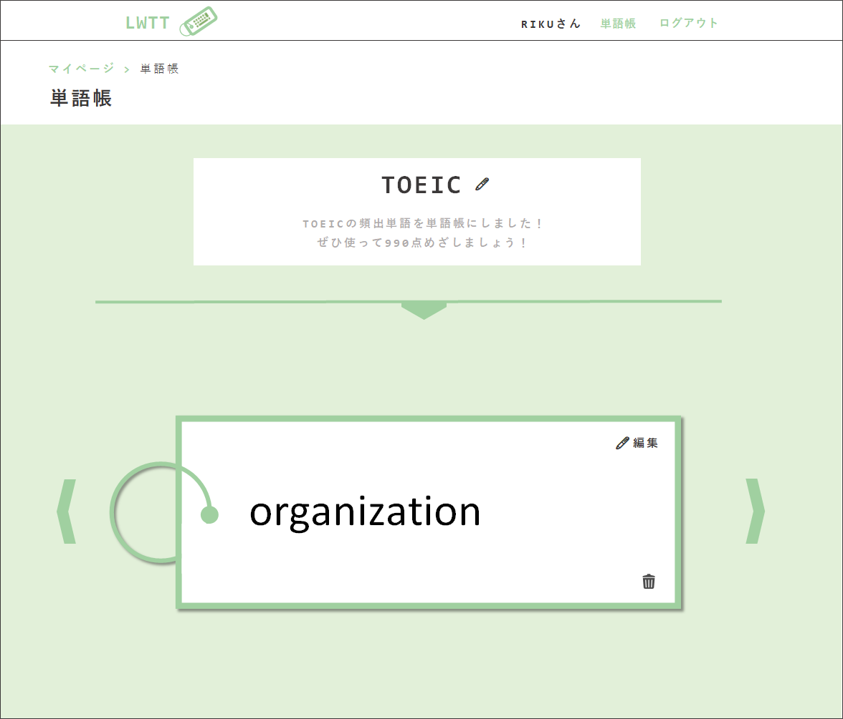
LWTT
LWTT
RIKUさん
RIKUさん
単語帳
単語帳
ログアウト
ログアウト
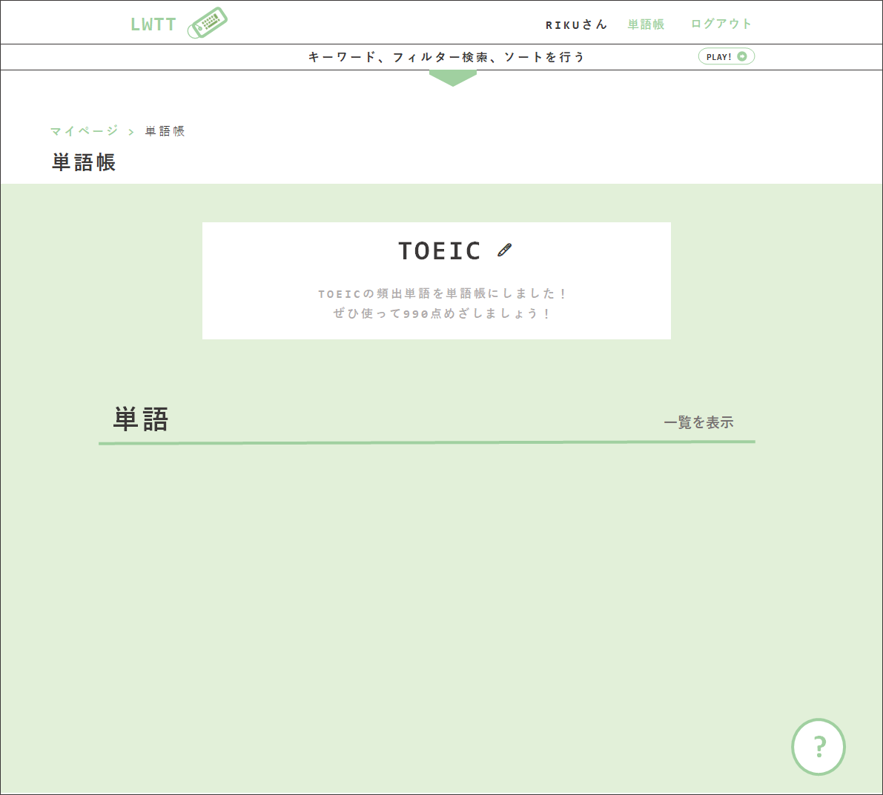
説明
キーワード、フィルター検索、ソートを行う
+
マイページ > 単語帳
キーワード検索
organization
組織、企業
おーがにぜーしょん
🖊
単語帳
-

🖊
マイページ > 単語帳
communication
コミュニケーション
大事
単語帳
フィルター検索
-
government
政府
陰謀ありあり
🖊
□ 覚えたい
TOEIC
-
🖊
🖊
authentication
認証
ここにはなんでも
-
TOEICの頻出単語を単語帳にしました！ ぜひ使って990点めざしましょう！
TOEIC
🖊
approval
承認
書いていいんだよ
🖊
-
TOEICの頻出単語を単語帳にしました！ ぜひ使って990点めざしましょう！

設定

単語
一覧を表示

PLAY!
🖊編集

organization
🖊編集

organization

?
?

単語帳作成画面
ABOUT
LWTT
単語帳
マイページ
ログアウト
RIKUさん
単語帳
ログアウト

単語帳を作成

タイトルは必須です
タイトル*
TOEIC

TOEICの頻出単語を単語帳にしました！ぜひ使って990点めざしましょう！
説明

作成

タイピングゲーム
ABOUT
LWTT
単語帳
マイページ
ログアウト
RIKUさん
単語帳
ログアウト
LWTT
RIKUさん
単語帳
ログアウト

マイページ > 単語帳 > タイピングゲーム
マイページ > 単語帳 > タイピングゲーム

TOEIC
ゲーム設定
TOEIC
ゲーム設定

TOEICの頻出単語を単語帳にしました！ ぜひ使って990点めざしましょう！
フィルター
ソート
TOEICの頻出単語を単語帳にしました！ ぜひ使って990点めざしましょう！
フィルター
ソート
□ 覚えたい
□ 単語のみ
□ 追加した日時 □ 難易度
□ 逆順
□ 覚えたい
□ 単語のみ
□ 追加した日時 □ 難易度
□ 逆順

リスタート
リスタート

organization
- PRESS SPACE TO START! -

organization

組織、企業

soshiki, kigyou

おーがにぜーしょん。別に頻出じゃない

ABOUT
LWTT
単語帳
マイページ
ログアウト
RIKUさん
単語帳
ログアウト

タイピングゲーム
TOEIC

- PRESS SPACE TO START! -

ABOUT
LWTT
単語帳
マイページ
ログアウト
RIKUさん
単語帳
ログアウト

3
タイピングゲーム

TOEIC

